服装租赁 清单
租赁清单
序号 | 货物名称 | 参考样式图 | 数量及单位 | 备注
1 | 运动式服装 |  | 81套
2 | 啦啦操服装 | 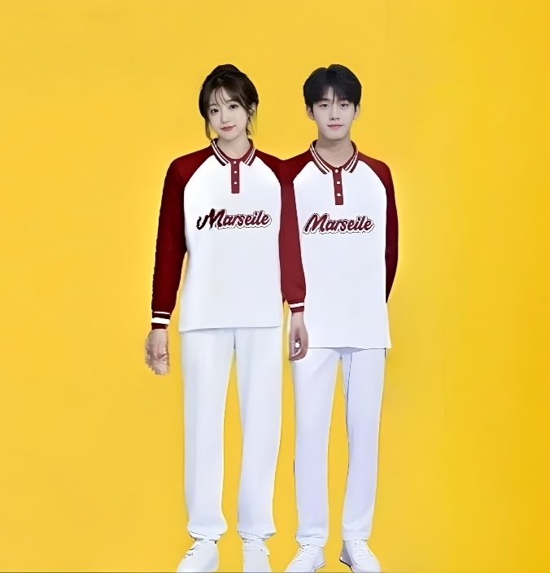 | 500套 | 男女同款，需制作LOGO

